Sheet1
PC计数器
 | 当前线程执行的字节码的行号指示器。
 | 字节码解释器工作时就是通过改变这个计数器的值来选择下一条需要执行的字节码指令
 | 分支，循环，跳转，异常处理，线程恢复等基础功能都需要依赖这个计数器来完成
 | JAVA虚拟机的多线程 是通过 现场轮流切换并分配处理器执行时间的方式来实现的，任何一个时刻一个处理器只会执行一条线程中的指令
 | 因此，为了线程切换后能恢复到正确的执行位置，每条线程都需要有一个独立的程序计数器，各条线程之间计数器互不影响，独立存储，是线程私有的
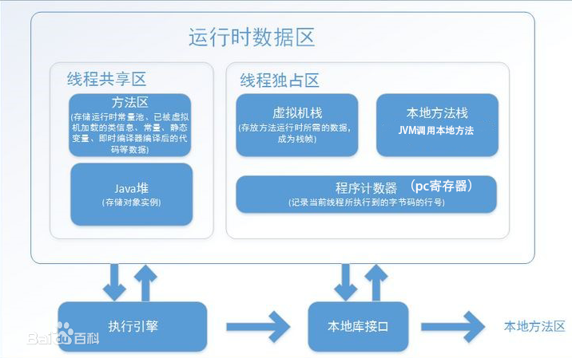
JAVA虚拟机栈
 | 虚拟机栈描述的是java方法执行的内存模型，为虚拟机执行JAVA方法（字节码）服务，是线程私有的
 | 每个方法在执行的同时都会创建一个栈帧，用来存储局部变量表，操作数栈，动态链接，方法出口信息
 | 每个方法从调用直至执行完成的过程，就对应着一个栈帧在虚拟机栈中入栈到出栈的过程。
 | 局部变量表：boolean,byte,char,short,int,float,long,double
 | 异常：
 | StackOverflowError：线程请求的栈深度大于虚拟机所允许的深度
 | OutOfMemoryError：动态扩展无法申请到最够的内存

本地方发栈
 | 本地方法栈为虚拟机使用到的Native方法服务，其他和JAVA虚拟机栈一致

JAVA堆
 | 所有线程共享的一块内存区域，虚拟机启动的时候创建的
 | JAVA堆的唯一目的就是存放对象实例，几乎所有的对象实例都在这里分配内存
 | 垃圾收集器管理的主要区域

方法区
 | 线程共享的内存区域
 | 存储已被虚拟机加载的类信息，常量，静态变量，即时编译器编译后的代码等数据，
 | 等待被堆引用的对象类型数据
运行时的常量池
 | 是方法区的一部分
 | Class中除了有类的版本，字段，方法，接口，描述信息，还有一项信息是常量池
 | 用于存放编译期生成的各种字面量和符号引用，这部分内容就在加载后进入方法区的运行时常量池中存放

 | 字面量：字面量就是比如说int a = 1; 这个1就是字面量。又比如String a = "abc",这个abc就是字面量。
 | 符号引用：在java中，一个java类将会编译成一个class文件。在编译时，java类并不知道引用类的实际内存地址，因此只能使用符号引用来代替。
 |  | 比如org.simple.People类要引用org.simple.Tool类，在编译时People类并不知道Tool类的实际内存地址，
 |  | 因此只能使用符号org.simple.Tool(假设)来表示Tool类的地址。
 |  | 而在类装载器装载People类时，此时可以通过虚拟机获取Tool类 的实际内存地址，因此便可以既将符号org.simple.Tool替换为Tool类的实际内存地址，及直接引用地址。

虚拟机遇到一条new指令时
第一 | 检查这个指令的参数是否能在常量池中定位到一个类的符号引用
 | 检查这个符号引用代表的类是否已经被加载，解析，初始化过
 | 如果没有就要执行相应的类加载

第二 | 类加载检查通过后，虚拟机将为新生对象分配内存
 | 对象分配空间的任务等同于把一块确定大小的内存从Java堆中划分出来
 | 分配内存方式：
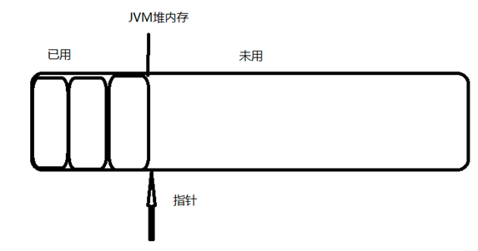
 | 如果堆中内存是绝对规整的选择指针碰撞法：
 |  | 用过的内存都放在一边，空闲的内存放在另一边，
 |  | 中间放着一个指针作为分界点的指示器
 |  | 把指针指向空闲空间那边挪动一段与对象大小相等的距离

 | 如果堆中内存空间不是规整列表
 |  | 虚拟机维护一个列表，记录上那些内存块是可用的
 |  | 在分配的时候从列表中找到一块足够大的空间划分给对象
 |  | 并更新列表上的记录

 | 在使用Serial、ParNew等带Compact过程的收集器时，系统采用的分配算法是指针碰撞
 | 使用CMS这种基于Mark-Sweep算法的收集器时，通常采用空闲列表

第三 | 在并发情况下创建对象并不是线程安全的
 | 正在给对象A分配内存，指针还没来得及修改，对象B又同事使用了原来的指针来分配内存
 | 解决方法：
 | 1.分配内存空间的动作进行同步处理，虚拟机采用CAS配上失败重试的方法保证更新操作的原子性
 | 2.本地线程分配缓存，每个线程在java堆中预先分配一小块内存TLAB，哪个线程要分配内存，就在哪个线程的TLAB上分配，
 |  | 只有TLAB用完并分配新的TLAB时，才需要同步锁定。

第四 | 初始化
 | 将分配到的内存空间都初始化为零值

第五 | 虚拟机要对对象进行设置
 | 例如对象时哪个类的实例，如何才能找到类的元数据信息，对象的哈希码，GC分代年龄

对象在内存中存储的区域可以分为3块区域
 | 对象头 Header
 | 实例数据Instance Data
 | 对齐填充 Padding

对象头有两部分 | 1.Mark Word用于存储对象自身的运行时数据，如HashCode，GC分代年龄，锁状态标志，线程持有的锁，偏向线程ID，偏向时间戳
 | 2.类型的指针，对象指向它的类元数据的指针，虚拟机通过这个指针来确定这个对象时那个类的实例。

实例数据 | 对象真正存储的有效信息，也是在程序代码中所定义的各种类型的字段内容。

对齐填充 | 对象的大小必须是8个字节的整数倍，当对象没有对齐时，就需要通过对齐填充来补全

JVM使用对象相关点
 | 建立对象时为了使用对象，JAVA程序需要通过栈上的reference数据来操作堆上的具体对象

JVM主流的访问对象方式：
 | 1.句柄
 | 2.直接指针

句柄访问对象：
 | JAVA堆中将会划分出一块内存来作为句柄池
 | reference中存储的就是对象的句柄地址
 | 句柄中包含了对象实例数据与类型数据各自的具体地址信息
 | 优点就是如果对象被移动了（垃圾收集导致的移动了对象）只会改变句柄中的实例数据指针，不用修改reference本身
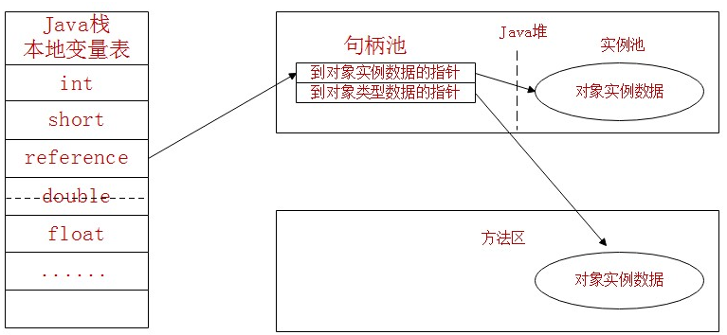

直接指针访问对象：
 | reference直接存储对象实例的数据和对象类型数据的指针
 | 优点就是因为减少了一次指针定位的开销，所以速度快
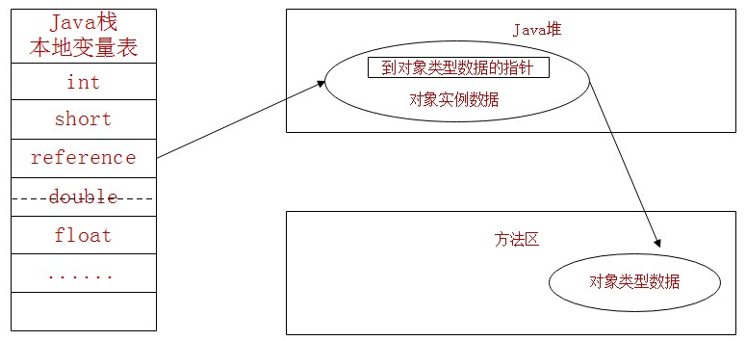

引用计数法
 | 给对象添加一个引用计数器，每当有一个地方引用它时，计数器值就加1；当应用失效时，计数器值就减1；任何时刻计数器为0的对象就是不可能再被使用的

可达性分析算法
 | 通过一系列的GC Roots的对象作为起始点，
 | 从这些节点开始向下搜索，搜索所走过的路径成为引用链Reference Chain
 | 当一个对象到GC Roots没有任何应用链相连接时，（即从GC Roots节点到该节点不可达）则证明此对象是不可用的。
 | 如下图所示，object1~object4对GC Root都是可达的，说明不可被回收，object5和object6对GC Root节点不可达，说明其可以被回收。
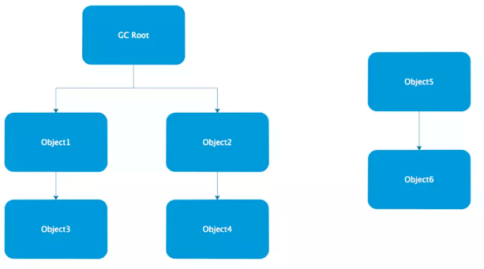

GC自救finalize方法
 | Java虚拟机通过可达性分析等算法探测堆中不可达的对象，当一个对象通过可达性算法不可达时，并非立即被回收，而是暂时处于在“缓刑”状态，而真正要宣告一个对象死亡，必须经历至少2次标记过程
 | 如果对象在进行可达性分析后发现与GC Roots引用链不相连时，那么它会被第一次标记并且进行一次筛选，筛选的条件是此对象是否需要执行finalize()方法。
 |  | 当对象没有覆盖finalize()方法，或者finalize()方法已经被虚拟机执行过，那么这2种情况都被视作没有必要执行。
 | 如果对象被判定需要执行finalize()方法，那么这个对象将会放置在一个F-Queue队列中，并在之后由虚拟机自动建立的，低优先级的Finalizer线程去执行队列中的finalize()方法
 | finalize()方法是对象逃脱被GC回收的最后一次机会，之后GC对F-Queue中的对象进行第二次标记，如果对象在finalize()中成功自救（只要重新与GC Roots引用链关联，如把自己赋值给某个类变量或对象的成员变量）
 |  | 那么第二次标记时将移出回收集合
 | finalize方法只会被系统调用一次

查看方法区中类是否可以回收的方法
 | -Xnoclassgc
 | -verbose:class
 | -XX:+TreaceClassloading
 | -XX:+TreaceClassUnLoading

标记清除算法Mark-Sweep
 | 它的做法是当堆中的有效内存空间（available memory）被耗尽的时候，就会让整个程序stop the world,然后进行两项工作，第一是标记，第二是清除
 | 标记： 标记的过程其实就是，遍历所有的GC Roots，然后将所有的 GC Roots不可达的对象标记为非存活的对象。
 | 清除： 清楚的过程将遍历堆中所有的对象中有标记的对象全部清除掉
 | Stop the world：从应用中停下来并进入到GC执行过程中去。一旦Stop-the-world发生，除了GC所需的线程外，其他线程都将停止工作，中断了的线程直到GC任务结束才继续它们的任务。GC调优通常就是为了改善stop-the-world的时间。
 | 缺点
 | 1 效率问题效率比较低（递归与全堆对象遍历），而且在进行GC的时候，需要停止应用程序，这会导致用户体验非常差劲，尤其对于交互式的应用程序来说简直是无法接受。
 |  | 试想一下，如果你玩一个网站，这个网站一个小时就挂五分钟，你还玩吗？
 | 2 空间问题，这种方式清理出来的空闲内存是不连续的，这点不难理解，我们的死亡对象都是随即的出现在内存的各个角落的，现在把它们清除之后，内存的布局自然会乱七八糟。
 |  | 而为了应付这一点，JVM就不得不维持一个内存的空闲列表，这又是一种开销。而且在分配数组对象的时候，寻找连续的内存空间会不太好找。
复制算法
 | 将可用内存按容量划分为大小相等的两块，每次只使用其中一块
 | 当这一块的内存用完了，就将还存活这的对象复制到另外一块上面
 | 然后再把已使用过的内存空间一次清理掉。
 | 解决了空间碎片的问题，但是代价是内存缩小为原来的一半

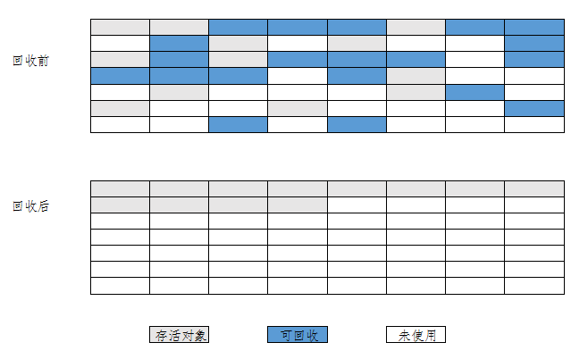
标记整理算法
 | 标记要回收的对象
 | 所有存活的对象都向一段移动
 | 直接清理掉端边界以外的内存

分代收集算法
 | 这种算法并没有什么新的思想，只是根据对象存活周期的不同将内存划分为几块。一般是把Java堆分为新生代和老年代，这样就可以根据各个年代的特点采用最适合的收集算法。
 | 新生代因为每次垃圾收集都发现有大批对象死去，只有少量存活，所以使用复制算法，只需要付出少量存活对象的复制成本就可以完成。
 | 老年代中因为对象存活率搞，没有额外空间对他们分配，必须使用标记清理或标记整理
 | 在Java虚拟机分代垃圾回收机制中，应用程序可用的堆空间可以分为年轻代与老年代，然后年轻代有被分为Eden区，From区与To区。

 | 当系统创建一个对象的时候，总是在Eden区操作，当这个区满了，那么就会触发一次YoungGC，也就是年轻代的垃圾回收。
 | 一般来说这时候不是所有的对象都没用了，所以就会把还能用的对象复制到From区。

 | 这样整个Eden区就被清理干净了，可以继续创建新的对象，当Eden区再次被用完，就再触发一次YoungGC，
 | 然后呢，注意，这个时候跟刚才稍稍有点区别。这次触发YoungGC后，会将Eden区与From区还在被使用的对象复制到To区，

 | 再下一次YoungGC的时候，则是将Eden区与To区中的还在被使用的对象复制到From区。

 | 经过若干次YoungGC后，有些对象在From与To之间来回游荡，这时候From区与To区亮出了底线（阈值），这些家伙要是到现在还没挂掉，对不起，一起滚到（复制）老年代吧。

 | 老年代经过这么几次折腾，也就扛不住了（空间被用完），好，那就来次集体大扫除（Full GC），也就是全量回收，一起滚蛋吧。
 | 全量回收呢，就好比我们刚才比作的大扫除，毕竟动做比较大，成本高，不能跟平时的小型值日（Young GC）相比，所以如果Full GC使用太频繁的话，无疑会对系统性能产生很大的影响。
 | 所以要合理设置年轻代与老年代的大小，尽量减少Full GC的操作

魔数与Class文件的版本
 | 每个Class文件的头4个字节称之为魔术，它唯一作用是确定这个文件是否为一个能被虚拟机接受的Class文件
 | 紧接着魔数的4个字节存储的是Class文件的版本号

常量池 | 紧接着主次版本号之后的是常量池入口，常量池可以理解为Class文件中的资源仓库
 | 它是Class文件结构中与其他项目关联最多的数据类型，也是占用Class文件空间最大的数据项目
 | 常量池包含量大常量：
 | 1 字面量 | 常量的值，如字符串等
 | 2 符号引用，包含三类常量
 |  | 类和接口的权限名称
 |  | 字段和名词的描述
 |  | 方法的名词和描述符

访问标记 | 在常量池后，紧跟着两个字节代表访问标志access_flags
 | 用来识别是接口还是类，是否定位public，是否定义为abstarct，如果是类的话是否声明为final

类加载的生命周期
 | 加载，验证，准备，解析，初始化，使用，卸载
类初始化的场景
 | 1 遇到new,getstatic,putstatic,invokestatic这4条字节码指令的时候
 | 2 使用java.lang.reflect包的方法对类进行反射调用的时候，如果类没有进行过初始化则需要先触发其初始化
 | 3 当初始化一个类的时候，如果发现其父类还没有进行过初始化，需要先触发父类的初始化
 | 4 当虚拟机启动时，用户需要制定一个要执行的主类（main）虚拟机会先初始化这个主类
 | 5 如果一个java.lang.invoke.methodhandle引用对象没有初始化，则需要先触发初始化

初始化的注意点
 | 对于静态字段，只有直接定义这个字段的类才会被初始化，
 | 因此通过其子类来引用父类中定义的静态字段，只会触发父类的初始化而不会触发子类的初始化

 | 在编译阶段通过常量传播优化，已经HELLOWORLD存储到了NotInitalization类的常量池中
 | 以后NotInitalization对常量ConstClass的引用被转化为NotInitalization类对自身常量池的引用
 | NotInitalization类和ConstClass类没有任何联系

类加载的过程
 | 加载，验证，准备，解析，初始化

加载 | 在加载阶段虚拟机完成三件事情
 | 1 通过一个类的全限定名来获取定义类的二进制字节流
 | 2 将这个字节流所代表的静态存储结构转化为方法区的运行时数据结构
 | 3 在内存中生成一个代表这个类的java.lang.class对象，作为方法区这个类的各种数据的访问入口

验证 | 确保class文件的字节流中包含的信息符合当前虚拟机的要求
 | 1 文件格式验证：是否以魔数开头，主次版本号在当前虚拟机处理范围之内，常量池中是否有不支持的常量类型
 | 2 元数据验证：是否有父类，是否继承了不允许被继承的final类，如果是接口是否实现了所有方法等
 | 3 字节码验证
 | 4 符号引用验证

准备 | 1 static修饰的变量进行内存分配，不包括实例变量,实例变量将会在对象实例化时随着对象一起分配在JAVA堆中
 | 2 public static int value=123,在准备阶段value=0,因为这个时候还没开始执行任何java方法，value赋值123的putstatic指令是程序被编译后在初始化阶段才会执行

解析 | 类或接口的解析
 | 字段解析
 | 类方法解析
 | 接口方法解析

初始化 | 类加载的最后一步，执行类构造器<client>()方法的过程

类加载器 | 通过一个类的全限定名来获取描述此类的二进制字节流
 | ，这个动作放到Java虚拟机外部去实现，以便让应用程序自己决定如何去获取所需要的类，
 | 实现这个动作的代码块叫类加载器

双亲委托模型
 | 启动类加载器，负责将存放<JAVA_HOME>\lib目录中的jar包
 | 扩展类加载器，负责将存放<JAVA_HOME>\lib\ext目录中的jar包
 | 应用程序类加载器，负责加载用户类路径ClassPath上的所指定的类库

双亲委托的工作过程
 | 如果一个加载器收到了类加载的请求，它首先不会自己去尝试加载这个类
 | 而是把这个请求委托给父类加载器去完成，每一个层次的类加载器都是如此，
 | 因此所有的加载请求最终都应该传送到顶层的启动类加载器中
 | 只有当父加载器反馈自己无法加载这个请求的时候，子加载器才会尝试自己去加载

 | 优点
 | 例如java.lang.Object它存放在rt.jar中，无论哪个类加载器要加载这个类，最终都是委托给处于模型最顶端的启动类加载器进行加载
 | 因此Object类在程序的各种类加载器环境中都是同一个类
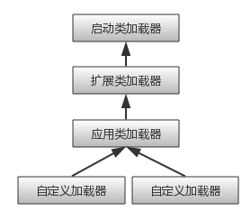

栈帧
 | 是用于支持虚拟机进行方法调用和方法执行的数据结构
 | 它是虚拟机运行时数据区中的虚拟机栈的栈元素
 | 栈帧存储了方法的局部变量表，操作数栈，动态连接，方法返回地址等信息
 | 每一个方法从调用开始至执行完成的过程，都对应着一个栈帧在虚拟机栈里面从入栈到出栈的过程

栈帧局部变量表的大小，操作数栈的深度控制
 | 栈帧中需要多大的局部变量表，多深的操作数栈都已经完全确定了，并且写入到方法表的code属性中
 | 因此一个栈帧需要分配多少内存，不会受到程序运行期变量数据的影响。

局部变量表
 | 局部变量表是一组变量值存储空间，用于存放方法参数和方法内部定义的局部变量
 | 局部变量表的容量以变量槽为单位(variable slot)
 | 每个Slot都应该能存放一个boolean,byte,char,short,int,float,reference,returnAddress类型的数据

局部变量表中的reference
 | 引用做到以下两点
 | 1，从此引用中直接或间接地查找到对象在JAVA堆中的数据存放的起始地址索引
 | 2，此引用中直接或间接的查找到对象所属的数据类型在方法区中的存储的类型信息

操作数栈
 | 操作数栈可理解为java虚拟机栈中的一个用于计算的临时数据存储区，后入先出栈的规则
 | 每一个元素可以是任意的Java数据类型

操作数栈工作流程举例
 | 整数加法的字节码指令iadd在运行的时候操作数栈中最接近栈顶的两个元素已经存入了两个int型数值
 | 当执行这个指令时，会将这两个int值出栈并相加，然后将相加的结果入栈

动态链接
 | 每个栈帧都包含一个指向运行时常量池中该栈帧所属方法的引用
 | 持有这个引用是为了支持方法调用过程中的动态链接
 | class文件的常量池中存有大量的符号引用，字节码中的方法调用指令就以常量池中指向方法的符号引用作为参数
 | 引用一部分会在类加载阶段或者第一次使用的时候就转化为直接引用，这种引用成为静态引用
 | 另一部分将在每一次运行期间转化为直接引用，这部分成为动态链接

方法返回地址
 | 当一个方法开始执行后，只有两种方式可以退出这个方法
 | 1，执行引擎遇到任意一个方法返回的字节码指令
 | 2，方法执行过程中异常退出
 | 无论采用何种退出方式，在方法退出之后，都需要返回到方法被调用的位置，程序才能继续执行，
 | 方法返回时可能需要在栈帧中保存一些信息，用来帮助恢复它的上层方法的执行状态。
 | 正常退出时，调用者的PC计数器的值可以作为返回地址，栈帧中会保存这个计数器的值
 | 异常退出时，返回地址是要通过异常处理器表来确定，栈帧不会保存这部分信息

方法退出的过程
 | 方法退出的过程实际上就等于把当前栈帧出栈，
 | 恢复上层方法的局部变量表和操作数栈
 | 把返回值压入调用者栈帧的操作数栈中，
 | 调整PC计数器的值以指向方法调用指令后面的一条指令

方法调用
 | 方法调用不同于方法执行，方法调用的唯一的任务就是确定被调用方法的版本，不涉及方法内部的具体运行过程

解析
 | 调用目标在程序代码写好，编译器进行编译时就必须确定下来，这类方法的调用称为解析
 | 解析调用一定是个静态的过程，在编译期间就完成确定，
 | 在类装载的解析阶段就会把涉及的符号引用完全转变为可确定的直接引用，不会延迟到运行期再去加载

分派 | 静态分派，动态分派，单分派，多分派

